1.1
voltar à página inicial |  |  |  | 1 - FORMULÁRIOS
 | S | N | NA
 | x |  |  | 1.1 A sequência de tabulação entre campos segue a sequência de preenchimento
 |  |  |  | A ordem de tabulação por entre os campos deve corresponder à sequência normal de preenchimento do formulário.

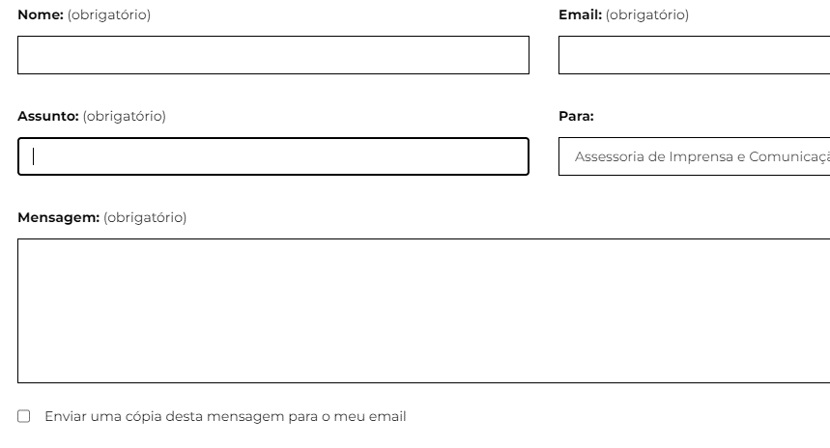
 | Listagem de evidências
 |  |  |  |  | Notas:
 |  |  |  |  | Carregando na tecla "Tab" o utilizador segue a sequência normal de preenchimento dos formulários existentes no sítio da Defesa. Páginas: https://www.defesa.gov.pt/pt/comunicacao/contactos/ https://www.defesa.gov.pt/pt/adefesaeeu/ac/direitos/iac/Paginas/default.aspx

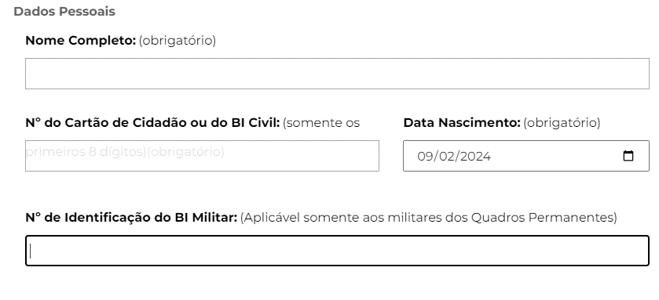

1.2
voltar à página inicial |  |  |  | 1 - FORMULÁRIOS
 | S | N | NA
 |  |  | x | 1.2 Os formulários com mais de 2 ecrãs de altura devem ser distribuídos por várias páginas
 |  |  |  | Os formulários não devem ser apresentados de forma excessivamente longa. Os formulários que ocupem mais de 2 ecrãs de altura devem ser distribuídos por tantos ecrãs quantos os necessários, para cumprir com esta regra. Os formulários longos podem também ter vários momentos de interação diferidos, solicitando ao utilizador a informação absolutamente necessária em cada etapa, em oposição à solicitação de toda a informação necessária logo num primeiro momento de interação.

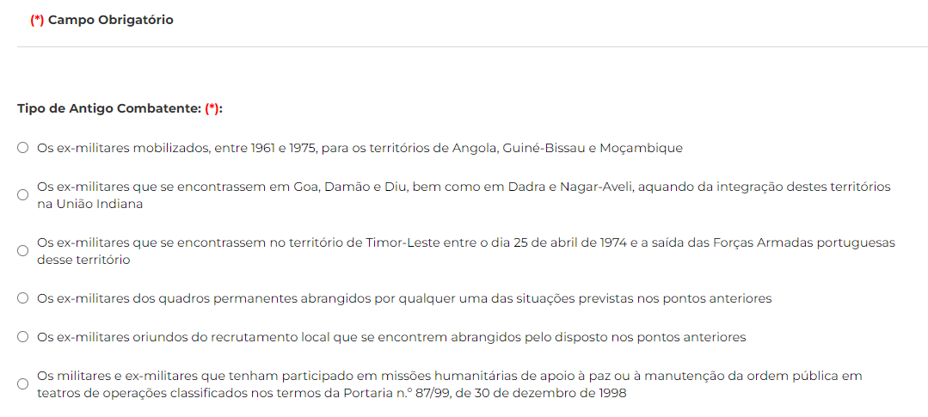
 | Listagem de evidências
Imagem 1 |  |  |  |  | Notas:
 |  |  |  |  | O formulário do cartão do Antigo Combatente, tem duas etapas. Na primeira etapa é solicitado ao utilizador que informe o Tipo de Antigo combatente (Imagem 1). Após isso é apresentado um formulário que não ocupa mais do que 2 ecrãs (Imagem 2). Os restantes formulários não têm mais de 2 ecrãs de altura. Página: https://www.defesa.gov.pt/pt/adefesaeeu/ac/direitos/cac/form/Paginas/default.aspx

Imagem 2
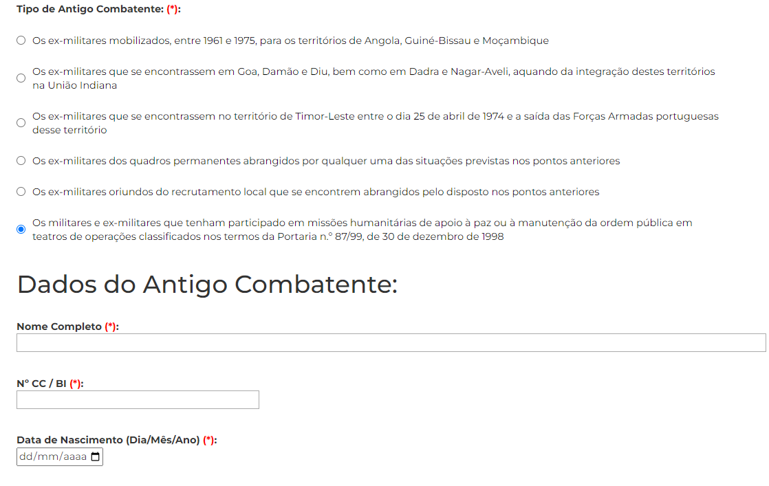

2.1
voltar à página inicial |  |  |  | 2 - CAMPOS
 | S | N | NA
 | x |  |  | 2.1 O tamanho dos campos deve refletir o tamanho previsível dos dados
 |  |  |  | O tamanho dos campos deve refletir o tamanho previsível para a entrada dos dados. Por exemplo, um campo para telefone deve ter a largura estritamente necessária para conter todos os dígitos. Nem mais nem menos.

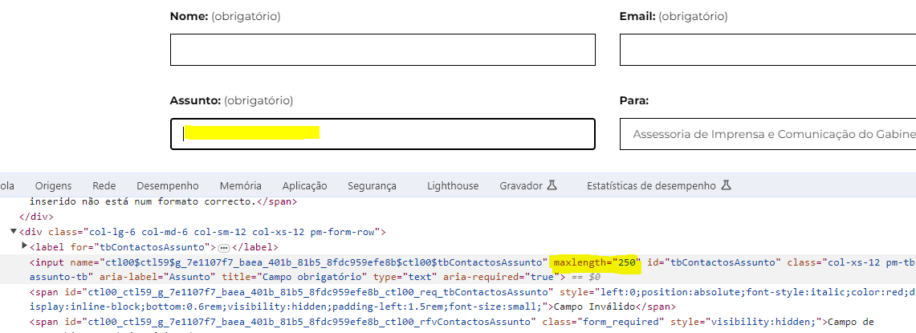
 | Listagem de evidências
 |  |  |  |  | Notas:
 |  |  |  |  | A dimensão dos campos está adaptada ao tamanho previsível do respetivo conteúdo. Páginas: https://www.defesa.gov.pt/pt/comunicacao/contactos/

2.4
voltar à página inicial |  |  |  | 2 - CAMPOS
 | S | N | NA
 | x |  |  | 2.4 Campos obrigatórios devem ser claramente indicados como tal
 |  |  |  | A identificação não deve basear-se apenas na cor. A sinalética visual de identificação deve ser notória. Deve ser disponibilizado um equivalente alternativo compatível com as tecnologias de apoio usadas por utilizadores com necessidades especiais.

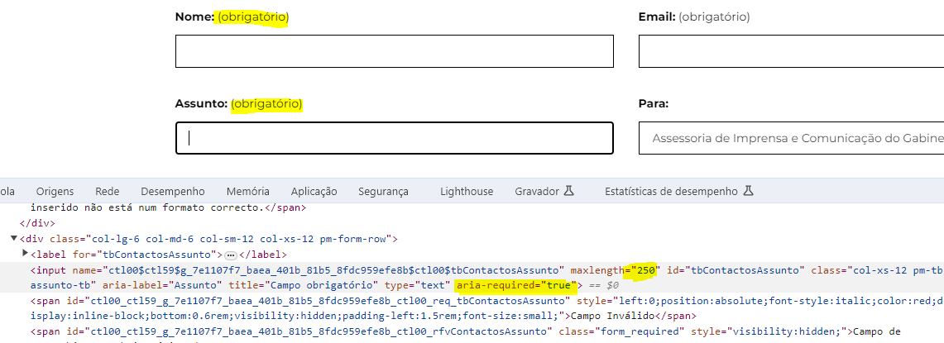
 | Listagem de evidências
 |  |  |  |  | Notas:
 |  |  |  |  | Os campos obrigatórios estão marcados com o descritivo textual "Obrigatório". Em qualquer dos casos todos têm o atributo "required". Página: https://www.defesa.gov.pt/pt/comunicacao/contactos/Paginas/default.aspx

3.2
voltar à página inicial |  |  |  | 3 - RESPOSTA
 | S | N | NA
 | x |  |  | 3.2 Deve ser confirmado o sucesso da transação/envio de informação
 |  |  |  | O sucesso de uma transação deve ser claramente comunicado ao utilizador através de uma mensagem de confirmação.

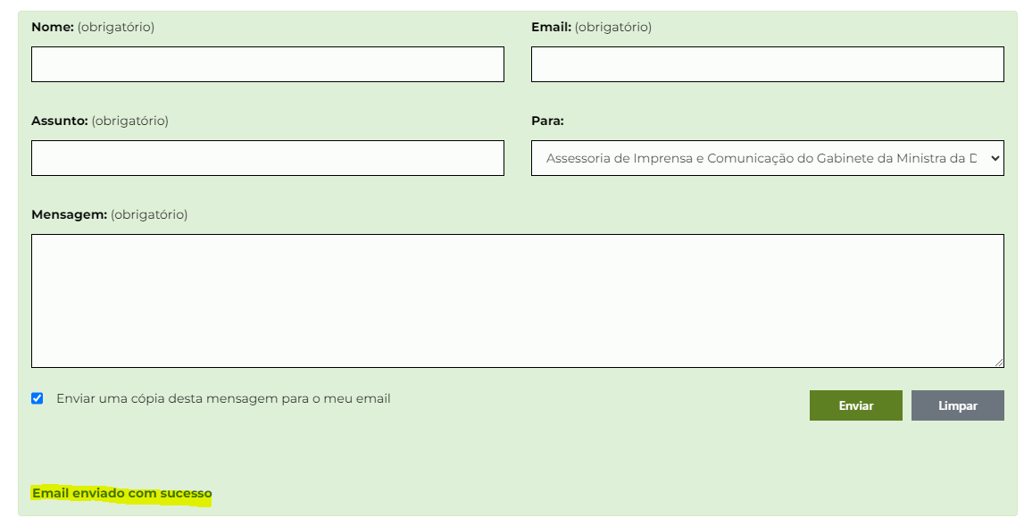
 | Listagem de evidências
 |  |  |  |  | Notas:
 |  |  |  |  | Após a transação ser efetuada o utilizador é imformado do sucesso da mesma. Página: https://www.defesa.gov.pt/comunicacao/contactos

4.1
voltar à página inicial |  |  |  | 4 - ERROS
 | S | N | NA
 | x |  |  | 4.1 A informação já introduzida deve poder ser corrigida a qualquer momento
 |  |  |  | Toda a informação já transmitida pelo utilizador numa sessão pode ser corrigida, em qualquer momento, antes da transação ser finalizada.

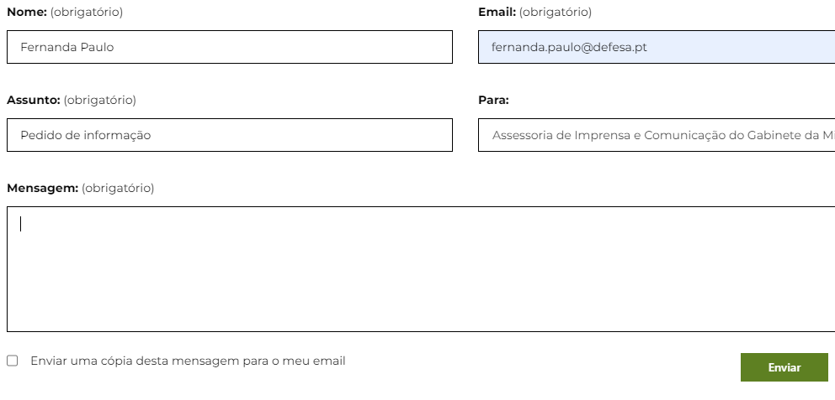
 | Listagem de evidências
 |  |  |  |  | Notas:
 |  |  |  |  | A informação inserida pelo utilizador pode ser alterada a qualquer momento, nas caixas de texto e dropdownlists existentes nos formulários. Página: https://www.defesa.gov.pt/comunicacao/contactos

4.3
voltar à página inicial |  |  |  | 4 - ERROS
 | S | N | NA
 | x |  |  | 4.3 As mensagens de erro são claramente identificadas junto aos campos de origem
 |  |  |  | As mensagens de erro devem ser apresentadas claramente associadas aos campos a que dizem respeito. Isto não invalida a necessidade de as apresentar numa lista sumário. Esta última técnica é particularmente útil em páginas longas.

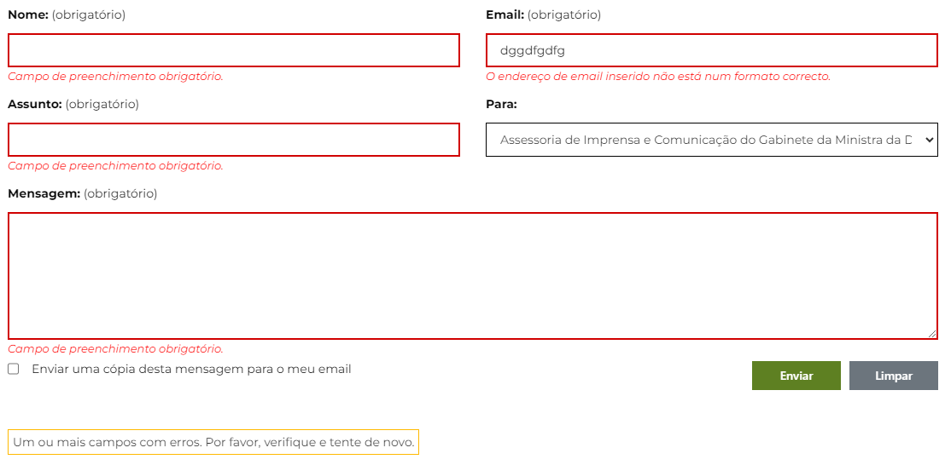
 | Listagem de evidências
 |  |  |  |  | Notas:
 |  |  |  |  | As mensagens de erro são claramente identificadas abaixo de cada campo, e ainda no final do formulário surge um aviso geral sobre a deteção de erros. Página: https://www.acessibilidade.gov.pt/contactos/

